关系图
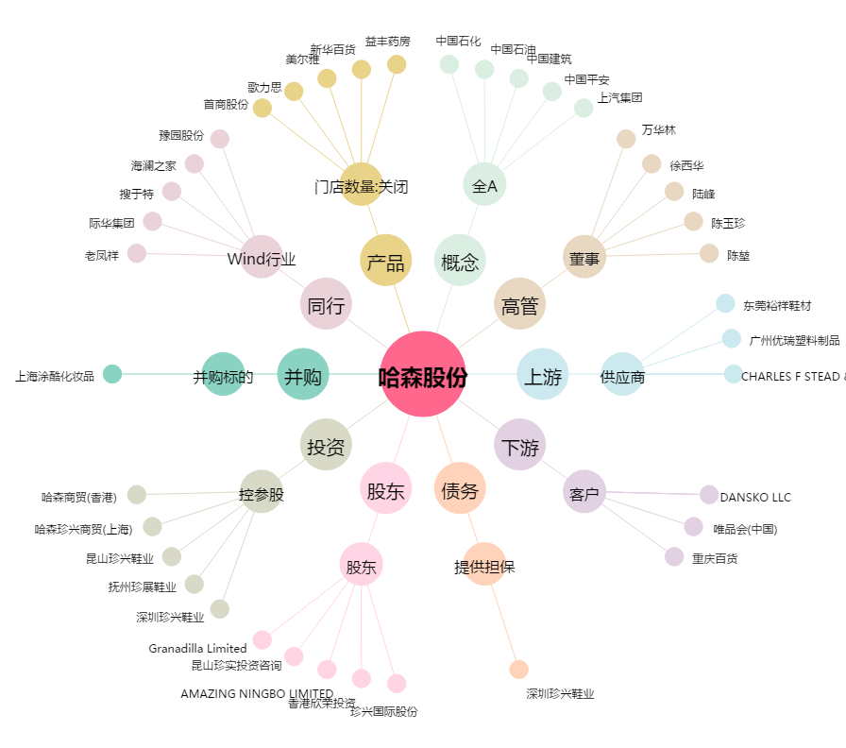
哈森股份[603958.SH] - 关系概览图

